お知らせ
阿武町ふるさと応援寄附金のお知らせ
阿武町では、ふるさと納税制度を利用して寄附をしてくださった町外にお住まいの方へ、町の特産品をお礼の品としてお送りしています。ふるさと納税制度とは、「生まれ育ったふるさとに貢献できる制度」、「自分の意思で応援したい自治体を選ぶことができる制度」として創設された、自治体への「寄附」の制度で、寄付額のうち2,000円を超える部分を所得税と住民税から原則として全額が控除されます。（ただし、控除には確定申告が必要で、一定の上限がありますのでご注意ください。） 寄附をご希望の場合は、インターネット（「ふるさとチョイス」ホームページ）または阿武町役場まちづくり推進課へお申し込みをお願いします。

お礼の品リスト
こちらでは、阿武町のお礼の品の一部をご紹介しています。 詳しくは、「ふるさとチョイス」ホームページをご覧になるか、阿武町役場まちづくり推進課までお問い合わせください。

●１0,000円以上の寄附でもらえる

[№5681-0067] 「福賀すいか」 | [№5681-0073] 「福賀の梨（二十世紀）」 | [№5681-0074] 「福賀の南水梨」 | [№5681-0080] 「キウイフルーツ」
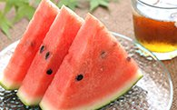 | 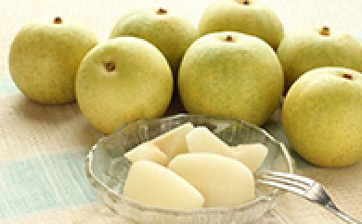 | 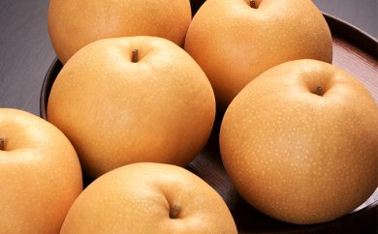
・期間限定：毎年7月～8月頃 ・すいか1玉（秀大）約9～10kg | ・期間限定：毎年9月頃 ・二十世紀梨（7玉）約3kg | ・期間限定：毎年9月頃 ・南水梨(7玉) 約3kg | ・期間限定：毎年12月頃 ・キウイフルーツ 約3kg
※上記の品は、期間限定でお届けしますのでお申し込みの時期によってはお届けできない場合があります。
[№5681-0001] 「無角和牛」 | [№5681-0066] 阿武町産「粒うに」 | [№5681-0020] あぶ町のお酒「清酒5本ｾｯﾄ」 | [№5681-0008] 「手づくりジャム」
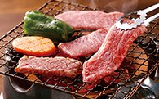 | 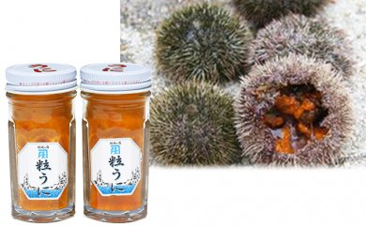 | 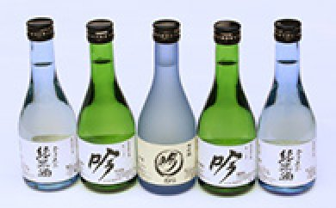 | 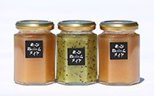
・数量限定：毎月10セット （月により変動有） ・約300g（焼肉用） | ・粒うに(60g)×2瓶 ※加工にアルコール使用 | ・清酒大吟醸酒300ml 1本 清酒吟醸酒300ml 2本 清酒 300ml 2本 | 阿武町の特産品を使用 ・キウイジャム１本 なしジャム２本 計３本

[№5681-0075] 「木与のなぎさ米」 | [№5681-0076] 「小次郎米 こしひかり」 | [№5681-0077 「福の恵はぜ掛け米こしひかり」 | [№5681-0078] 「うもれ木の郷 こしひかり」
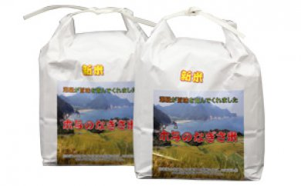 | 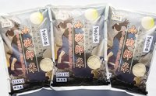 | 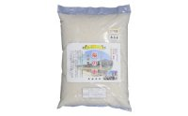 | 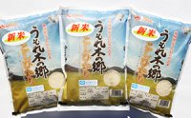
精米 3kg×2袋 | 精米 2kg×3袋 | 精米 5kg | 精米 2kg×3袋

●30,000円以上の寄附でもらえる |  | ●50,000円以上の寄附でもらえる

[№5681-0081] ふく料理２人前セット |  | [№5681-0079] ふく料理４人前セット
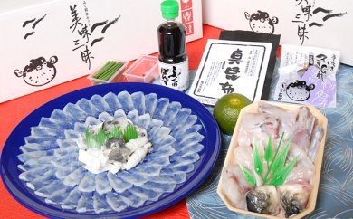 | ・とらふく刺身（直径30cm樹脂皿盛り・中心とらふく皮湯引き）・とらふくあら（ちり用）250g・ひれ酒用とらふくひれ・ふく用ぽん酢醤油・酢だいだい又はかぼす（時期などにより異なります）・赤おろし・きざみ小ねぎ・真昆布 | 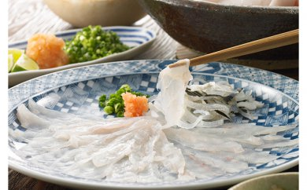 | ・とらふく刺身（直径33cm皿盛り）・とらふくあら（ちり用）500g・とらふく皮湯引き・ひれ酒用とらひれ・ふく用ぽん酢醤油・酢だいだい又はかぼす（季節により変更します）・赤おろし・きざみ小ねぎ・真昆布
 |  |  | 問い合わせ先：阿武町役場まちづくり推進課 ☎０８３８８－２－３１１１

